Resumen
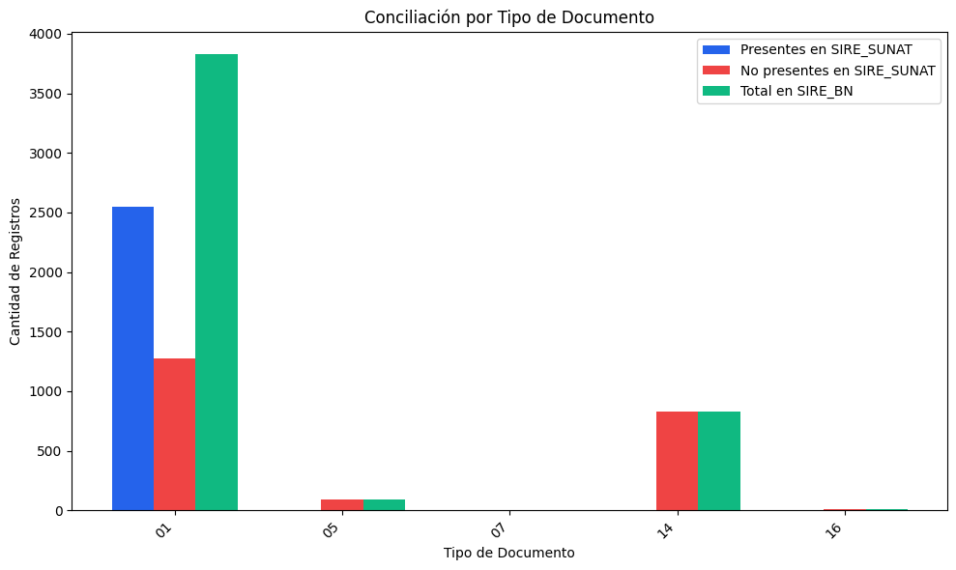
RESUMEN: REGISTROS DEL SIRE_BN
Tipo de Documento | Nombre de Tipo de Doc | Presentes en SIRE_SUNAT | Coincidencia(%) | No presentes en SIRE_SUNAT | Coincidencia(%) | Total en SIRE_BN | Coincidencia(%)
01 | Factura | 2547 | 66.57% | 1279 | 33.43% | 3826 | 100.00%
05 | Pasajes aéreos | 0 | 0.00% | 89 | 100.00% | 89 | 100.00%
07 | Nota de crédito | 0 | 0.00% | 3 | 100.00% | 3 | 100.00%
14 | Recibo de servicio público | 0 | 0.00% | 833 | 100.00% | 833 | 100.00%
16 | Boleto de viaje / Transporte de carga | 0 | 0.00% | 12 | 100.00% | 12 | 100.00%
TOTAL |  | 2547 | 53.47% | 2216 | 46.53% | 4763 | 100.00%

DESCRIPCIÓN DEL REPORTE:
• Coincidencia (%): Porcentaje de registros que están en ambos sistemas.
• No coincidencia (%): Porcentaje de registros que faltan en uno de los sistemas.

